支払い及び申請についての注意事項
 |  | 支払い及び申請についての注意事項

①申請書を記入する場合は入らないシートは削除してお使いください。
②例が記入してある場合や見本写真がある場合は削除してください。
③全空連番号は申請中は受付けませんので必ず全空連申請後、会員ページより会員証の写しを写メして添付してください。
④申請は道場長もしくは申請担当者が責任をもって記入し支払証に道場名、責任者名、項目を書いて支払いをお願い致します。
⑤個人ごとの申請は受け付けませんので必ず道場・学校ごと申請をして、追加がある場合は同じ申請書に追加して再申し込みすること。
⑥支払いを個人にて支払うのは厳禁！！必ず道場・学校ごと、まとめて支払いをしてわかりやすいようにしてください。


⑦申請はエクセルデータ送付を基本とします。登録作業での名前間違い等を防ぐためです。、ご協力をお願いします。
エクセルシートにすべて収まるようにできる限りPDFデータを使わずにお願い致します。
⑧やむを得ず手書きで郵送する場合は、申請担当者及び県連事務局の両方に１部ずつ郵送して、楷書で大きく記入してください。
⑨事務局や担当者も本業を持って事務作業をしております、保護者からのお問い合わせなど
で事務作業が止まり、作業が進まないことも多々あります。お問い合わせは道場責任者か学校責任者にてお願い致します。
⑩手書きの場合は事務局でデータ入力作業をしなくてはならず、時間がかかりますので、皆様ご協力をお願い致します。
 | 道場審判登録一覧は道場単位で支払った方も全員記入をお願い致します。

 | ▼ホームページ申込と県連メールに同時に申し込みをお願い致します。▼
 | 申請書は【Excelデータ】で添付、【PDF】での投稿は禁止
 | 添付書類でエクセルデータと別にPDFデータを送付するのはできる限りさけエクセルデータ1つに収まるようにお願い致します。
 | 県連メールアドレス’ karate.k@abelia.ocn.ne.jp
 | 県連メールに送られると、宮﨑、益田、山内、荒木に自動的に転送されます。

（例）山内審判
審判登録【県連・全空連】申請書 |  |  |  |  | 2020-08-02

郡市連 | 熊本市空手道協議会 | 道場 | 健空会 |  | ▼注意事項▼
氏名 | 山内 淳 | 性別 | 男 |  | ①会員登録有効期限切れの方は、別途【県連会員登録申請】、および【全空連ネット申請】
生年月日 | 1970-09-05 | 年齢 | 49 | 歳 | 熊空連（一般：2年登録6,000円、ゴールデン：5年登録15,000円）
住所 | 〒861-4126 |  |  |  | ※未登録期間は、5年前まで遡っての登録料が必須
 | 熊本市南区銭塘町1338-3 |  |  |  | 全空連HPより年度単位で新規・更新登録
Tel | 090-9489-24096 | Mail | jun-yamauchi@npo-kks.or.jp |  | ②県連審判登録はR2年度は更新となりますので、全員納入してください。（3年間有効です。）
全空連 会員番号 | 0015719 | 県連 会員番号 | 熊令2 | 004 | ③全空連審判登録料は地区審判を受ける方は全員必要です。（組手、形とも登録要）
段位 | 5段 | JSPO資格 | コーチ2 |  | 地区審判をお持ちの方は必要ありません（全空連カード最下部 都道府県有効期限）をご確認ください。
流・会派 | 和道 | 審判資格 | 形【県A】 | 組手【全国】 | ③〆切 【 令和○年○月○日(○) 】 振込後、支払証添付
県連会員証添付 |  | 全空連会員証添付
この部分に記入されているかどうかを確認
有効期限を必ず確認
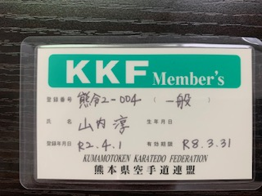 |  | 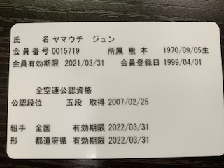
JSPO資格 |  |  |  |  | 写真の張り付けは画素数を落として張り付けるようにしてください。（容量が多いとメールが届きません）
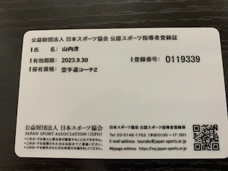
カテゴリ | サブカテゴリ | 金額 | 人数 | 小計
県連 | 形・組手登録料（R2年度～R5.3.31) | 3,000 | 1 | 3,000
審判登録料 |  |  |  |  |  | 性別 | 段位 | 資格 | 流会派 | 形審判 | 組手審判
全空連都道府県 | 組手審判登録料（３年間） | 2,500 |  | 0
審判登録料 | 形審判登録料（３年間） | 2,500 | 1 | 2,500 |  | ▼選択▼ | ▼選択▼ | ▼選択▼ | ▼選択▼ | ▼選択▼ | ▼選択▼
県連 | ２年登録 | 6,000 | 1 | 6,000 |  | 男 | 初段 | コーチ1 | 連合 | 無 | 無
県会員登録料 | ５年登録（実質６年間） | 15,000 | 1 | 15,000 |  | 女 | 2段 | コーチ2 | 松濤 | 形【県C】 | 組手【県C】
合計 |  |  | 4 | 26,500 |  |  | 3段 | コーチ3 | 和道 | 形【県B】 | 組手【県B】
 |  |  |  |  |  |  | 4段 | コーチ4 | 剛柔 | 形【県A】 | 組手【県A】
 |  |  |  |  |  |  | 5段 |  | 糸東 | 形【地区】 | 組手【地区】
 |  |  |  |  |  |  |  |  |  | 形【全国】 | 組手【全国】

